Competencias_2S_2026
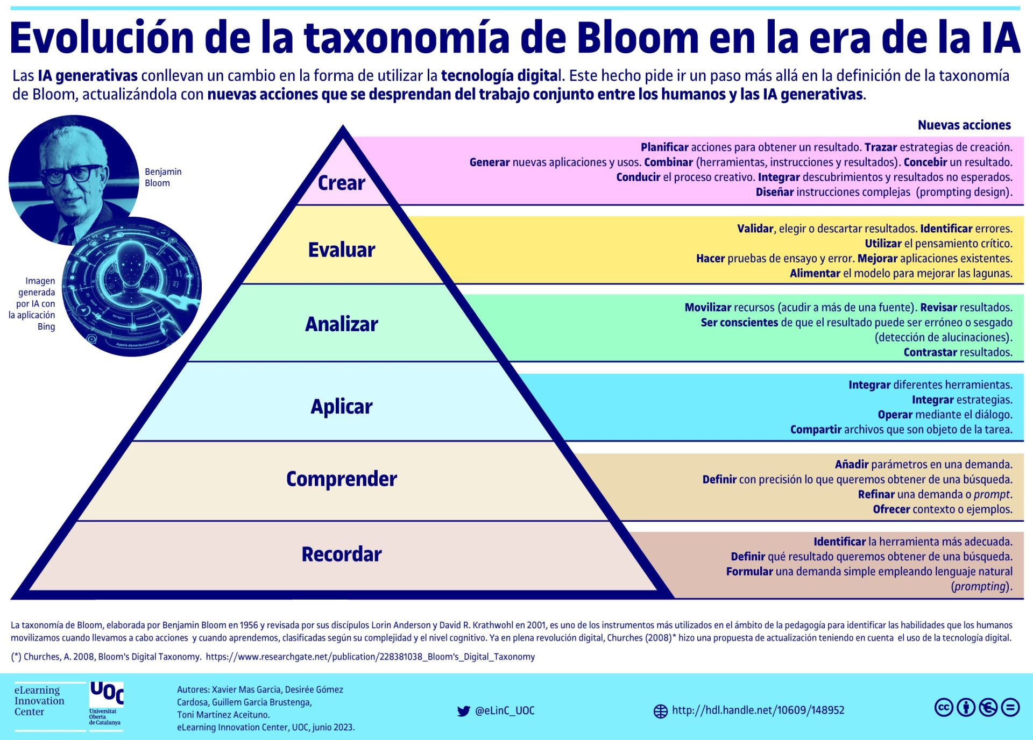
Competencias que se formaran en el Segundo Semestre 2026

Curso | 092 - Programación de Computadoras 2
Periodo al que aplica | Segundo Semestre 2026

Competencias relacionadas al perfil del egresado (Especifica) |  |  |  | Competencias relacionadas al perfil del egresado (General)
1 | Identifica oportunidades y riesgos para la innovación y adaptación de conocimientos y tecnologías para resolver problemas. |  |  | 1 | Aplica conocimientos tecnológicos con ética profesional y respetando y cuidando los recursos naturales, humanos y financieros.
2 | Demuestra destreza y habilidad en la selección, uso y adaptación de herramientas metodológicas, tecnológicas, equipos especializados y en la lectura e interpretación de datos, pertinentes al contexto de su ejercicio profesional. |  |  | 2 | Maneja e Interpreta adecuadamente datos masivos, sean estos estructurados o no estructurados, facilitando su visualización e interpretación de forma eficaz en apoyo a la toma de decisiones.
3 | Toma decisiones profesionales con base en fundamentos teóricos, datos e información pertinente, válida y confiable. |  |  | 3 | Construye soluciones integrales trabajando en forma colaborativa y propositiva en equipos interdisciplinarios, en forma presencial o utilizando plataformas virtuales.

No | Tipo | Verbo en Presente | Objeto de la acción | [Palabras conectoreas] Herramientas o metodología | [Palabras conectoreas] Condiciones específicas | Nivel
1 | Especifica | Desarrolla | aplicaciones en Visual Basic | utilizando estructuras de control, funciones y programación orientada a objetos utilizando estructuras de control, funciones y programaci ón orientada a objetos | aplicando buenas prácticas de codificación y estándares de calidad de software | Crear
 | Desarrolla aplicaciones en Visual Basic utilizando estructuras de control, funciones y programación orientada a objetos utilizando estructuras de control, funciones y programaci ón orientada a objetos aplicando buenas prácticas de codificación y estándares de calidad de software
2 | Especifica | Implementa | bases de datos | diseñando tablas, relaciones y consultas SQL | garantizando la integridad y consistencia de los datos | Aplicar
 | Implementa bases de datos diseñando tablas, relaciones y consultas SQL garantizando la integridad y consistencia de los datos
3 | General | Integra | aplicaciones de Visual Basic con bases de datos | mediante técnicas de conexión, manipulación y consulta de datos | para resolver problemas reales en distintos contextos profesionales | Analizar
 | Integra aplicaciones de Visual Basic con bases de datos mediante técnicas de conexión, manipulación y consulta de datos para resolver problemas reales en distintos contextos profesionales
4 | Especifica | Toma | decisiones profesionales | con base en fundamentos teóricos, datos e información | pertinente, válida y confiable | Analizar
 | Toma decisiones profesionales con base en fundamentos teóricos, datos e información pertinente, válida y confiable
5 | General | Aplica | conocimientos tecnológicos | con ética profesional | respetando y cuidando los recursos naturales, humanos y financieros | Aplicar
 | Aplica conocimientos tecnológicos con ética profesional respetando y cuidando los recursos naturales, humanos y financieros
6 | General | Construye | soluciones integrales | trabajando en forma colaborativa y propositiva en equipos interdisciplinarios | en forma presencial o utilizando plataformas virtuales | Crear
 | Construye soluciones integrales trabajando en forma colaborativa y propositiva en equipos interdisciplinarios en forma presencial o utilizando plataformas virtuales
7 | General | Maneja e interpreta | datos masivos (estructurados y no estructurados) | facilitando su visualización e interpretación | de forma eficaz en apoyo a la toma de decisiones | Evaluar
 | Maneja e interpreta datos masivos (estructurados y no estructurados) facilitando su visualización e interpretación de forma eficaz en apoyo a la toma de decisiones

Si las competencias son las misma que el semetre anterior compartenos tu opinion de porque no se cambiaron

https://drive.google.com/drive/folders/1szLcpzkwozPD6nD4uuaiZQ3mmDRuVKVy

